BT1
Object | X | Y | Vòng đầu | d(MB,MA) | 1.00 | d(MA,MD) | 5.0
MA | 1 | 1 |  | d(MC,MA) | 3.61 | d(MB,MD) | 4.2
MB | 2 | 1 |  | d(MD,MA) | 5.00 | d(MC,MD) | 1.4
MC | 4 | 3 | Kết quả
MD | 5 | 4 |  | A | D
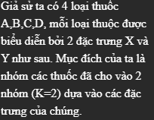
 |  |  |  | B | C

 |  |  | Cập nhật tâm | E(1,5 ; 1) | F(4,5 ; 3,5)

